表紙

 | FYTーFinish your TEXTー
 | ER図
 | Ver. 1.0.1

承認 | 確認 | 作成

改訂履歴
プロジェクト名 | FYTーFinish your TEXTー |  |  |  | 作成日 | 2021-10-29 | 作成者 | 五十住
ドキュメント名 | ER図： 改訂履歴 |  |  |  | 更新日 | 2021/11/23 | 更新者 | 五十住

印刷を考慮し「列」の追加、幅の変更は不可とします。
ただし「行」の高さについては変更可能とします。
Ver. | 日付 | 更新者 | 修正理由 | 修正箇所 | 修正前 |  | 修正後
1.0.0 | 2021-10-29 | 五十住 | 初版作成 | - | - |  | -
1.0.1 | 2021-11-23 | 五十住 | 仕様バグ

修正箇所については移動、または削除される可能性があるため、
行数やセルなどでは表さず、章などを用いるよう留意してください。
※「○○シート △△セル」といった書き方はNGとします。

ToDoリスト
プロジェクト名 | FYTーFinish your TEXTー | 作成日 | 2021-10-29 | 作成者 | 五十住冴加
ドキュメント名 | ER図： ToDoリスト | 更新日 | 2021-11-23 | 更新者 | 五十住冴加

本ID
□画像
□タイトル
□開始ページ
□終了ページ
本
タスクID
□タスク名
□本ID（FK）
□開始ページ
□終了ページ
□開始日
□開始時間
□終了時間
ご褒美
メモ
□理解度ID（FK）
□ステータスID（FK）
□作成日
□更新日
□削除日
タスク
ステータスID
□ステータスフラグ
□レベル
ステータス

理解度ID
理解度
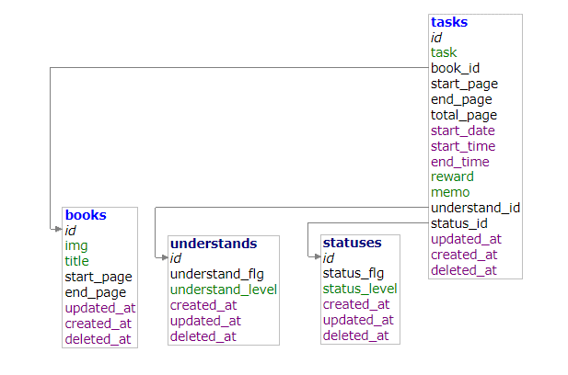
□理解度フラグ
□レベル

サンプル
プロジェクト名 | FYTーFinish your TEXTー | 作成日 | 2018-12-31 | 作成者 | 葛木 剛
ドキュメント名 | ER図： サンプル | 更新日 |  | 更新者

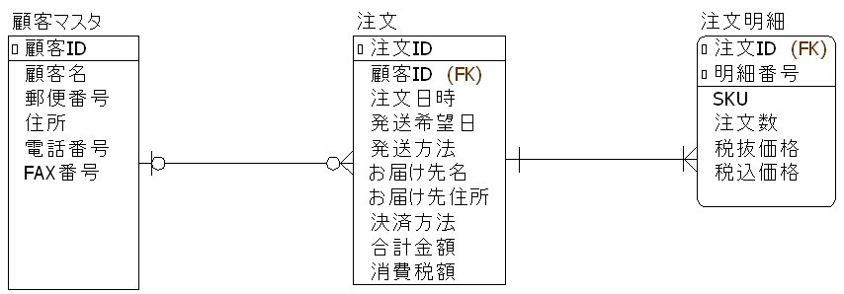
エンティティ名
リレーションシップ

属性名
必須項目を示す記号（記載は任意）
詳細は「構成要素」シートの「エンティティ」-「属性名」を参照。

エンティティ
カーディナリティ（多重度）
カーディナリティ（多重度）

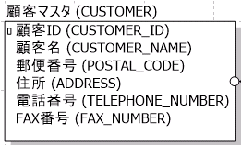
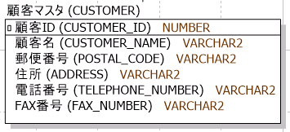
エンティティ
（論理名、物理名）
（論理名、物理名、データ型）
を記載した場合の例

グルーピングおよび複数シートへの分割について
プロジェクト名 | FYTーFinish your TEXTー | 作成日 | 2019-03-20 | 作成者 | 小森 三千雄
ドキュメント名 | ER図： グルーピングおよび複数シートへの分割について | 更新日 |  | 更新者

 | (1)グルーピングについて
 | エンティティの数が多い場合はグループ化することで見やすくなることがあります。（以下に例を示します。）
 | グルーピングするか否かは、また、グループの単位（およびその名称）については、特に規則は設けません。プロジェクトの責任者が適宜判断してください。
 | 基本設計書の機能一覧で定義した機能と対応させることを推奨します。
注文管理
顧客管理
グルーピングの例

商品管理

 | (2)複数シートへの分割について
 | ER図は印刷考慮不要としていますが、プロジェクトによっては紙媒体での成果物が必要になることがあると思います。
 | また、電子媒体で扱う場合でも、エンティティの数が多い場合は、管理や参照する上でシートを複数に分割した方がよいことがあります。
 | 複数シートに分割するか否かは、また、分割するシートの単位は、特に規則は設けません。プロジェクトの責任者が適宜判断してください。

